Arbitre
Lieu - date - numéro projet |  |  |  |  |  |  |  |  |  |  |  |  |  |  |  |  |  |  |  |  | Contrôleur de zones marquantes
Num Cible | Nb archer au pas de tir | Saisie libre des informations de Localisation | Libellé | Orientation | Choix du Groupe (liste) validation / mesures |  | Saisie Distances parcours |  |  | Rappel distances selon choix type |  |  |  | Contrôle saisies distances des piquets |  |  | Contrôle Distances inter-piquets |  |  |  |  |  | Mesures en cm |  |  |  |  |  | Contrôles |  | rappel valeurs attendue |  | Calcul des surface
 |  |  |  |  |  |  |  |  |  | Rouge | Rouge | Bleu | Blanc |  |  |  |  |  |  |  | Ronde ? | demi-axe ? | Petite zone vitale (11) |  | Zone vitale (10 |  | Reste zone vitale (8) |  |  |  |  |  | Petite zone vitale (11) | Zone vitale (10) | Reste de zone vitale (8)
 |  |  |  |  |  |  | Rouge | Bleu | Blanc | mini | maxi | maxi | maxi | Rouge | Bleu | Blanc | Rouge | Bleu | Bleu | Blanc |  |  | D | L | D | L | D | L | 25% | Surf8 x Diam10 | Min | Max
Exemple | 2 | Près du greffe | Marcassins | Flanc droit | Groupe 4 |  | 45 | 30 | 25 | 10 | 45 | 30 | 25 | TRUE | TRUE | TRUE | ok |  | ok |  | Non | Non | 4.0 | 4.0 | 8.0 | 8.0 | 10.0 | 30.0 | 25% | 1885.0 | 300.0 | 1999.0 | 12.6 | 50.3 | 235.6
1 |  |  |  |  |  |  |  |  |  |  |  |  |  |  |  |  |  |  |  |  | Oui | Non
2 |  |  |  |  |  |  |  |  |  |  |  |  |  |  |  |  |  |  |  |  | Oui | Non
3 |  |  |  |  |  |  |  |  |  |  |  |  |  |  |  |  |  |  |  |  | Oui | Non
4 |  |  |  |  |  |  |  |  |  |  |  |  |  |  |  |  |  |  |  |  | Oui | Non
5 |  |  |  |  |  |  |  |  |  |  |  |  |  |  |  |  |  |  |  |  | Oui | Non
6 |  |  |  |  |  |  |  |  |  |  |  |  |  |  |  |  |  |  |  |  | Oui | Non
7 |  |  |  |  |  |  |  |  |  |  |  |  |  |  |  |  |  |  |  |  | Oui | Non
8 |  |  |  |  |  |  |  |  |  |  |  |  |  |  |  |  |  |  |  |  | Oui | Non
9 |  |  |  |  |  |  |  |  |  |  |  |  |  |  |  |  |  |  |  |  | Oui | Non
10 |  |  |  |  |  |  |  |  |  |  |  |  |  |  |  |  |  |  |  |  | Oui | Non
11 |  |  |  |  |  |  |  |  |  |  |  |  |  |  |  |  |  |  |  |  | Oui | Non
12 |  |  |  |  |  |  |  |  |  |  |  |  |  |  |  |  |  |  |  |  | Oui | Non
13 |  |  |  |  |  |  |  |  |  |  |  |  |  |  |  |  |  |  |  |  | Oui | Non
14 |  |  |  |  |  |  |  |  |  |  |  |  |  |  |  |  |  |  |  |  | Oui | Non
15 |  |  |  |  |  |  |  |  |  |  |  |  |  |  |  |  |  |  |  |  | Oui | Non
16 |  |  |  |  |  |  |  |  |  |  |  |  |  |  |  |  |  |  |  |  | Oui | Non
17 |  |  |  |  |  |  |  |  |  |  |  |  |  |  |  |  |  |  |  |  | Oui | Non
18 |  |  |  |  |  |  |  |  |  |  |  |  |  |  |  |  |  |  |  |  | Oui | Non
19 |  |  |  |  |  |  |  |  |  |  |  |  |  |  |  |  |  |  |  |  | Oui | Non
20 |  |  |  |  |  |  |  |  |  |  |  |  |  |  |  |  |  |  |  |  | Oui | Non
21 |  |  |  |  |  |  |  |  |  |  |  |  |  |  |  |  |  |  |  |  | Oui | Non
22 |  |  |  |  |  |  |  |  |  |  |  |  |  |  |  |  |  |  |  |  | Oui | Non
23 |  |  |  |  |  |  |  |  |  |  |  |  |  |  |  |  |  |  |  |  | Oui | Non
24 |  |  |  |  |  |  |  |  |  |  |  |  |  |  |  |  |  |  |  |  | Oui | Non
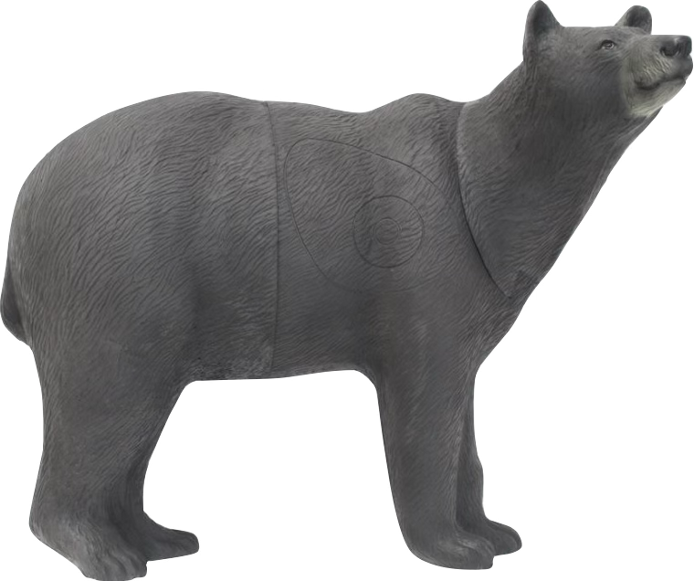
 |  |  | Nb réglementaire répartition par type |  | Nb effectif | Contrôle Nb | Moyenne | Moyenne | Moyenne
 |  | Groupe 4 | 6 |  | 0 | manque
 |  | Groupe 3 | 8 |  | 0 | manque |  |  |  |  |  |  |  |  |  |  |  |  |  |  |  |  | ARBITRE
 |  | Groupe 2 | 6 |  | 0 | manque
 |  | Groupe 1 | 4 |  | 0 | manque
 |  |  | 24 |  |  |  | Total | Total | Total
 |  |  |  |  |  |  | 0 | 0 | 0
 |  |  | Fourchette réglementaire Rouge |  | 630 | 670 | manque
 |  |  | Fourchette réglementaire Bleu |  | 490 | 520 |  | manque
 |  |  | Fourchette réglementaire Blanc |  | 350 | 370 |  |  | manque

